150. 自殺による死亡率（人口10万人当たり）
150. 自殺による死亡率（人口10万人当たり）

 | 時点 2024(R6)年（毎年）
 | 単位 人 |  |  |  |  |  |  |  | 偏差値 |  | 44.1
順位 |  | 都道府県名 |  | 数 値 |  |  | 順位 | 都道府県名 |  | 数 値

 |  | 0 | 全 国 |  | 16.3 | 0.0 | 24 | 0 | 広 島 |  | 16.4
1 |  | 0 | 岩 手 |  | 22.3 | 0.0 | 25 | 0 | 島 根 |  | 16.3
2 |  | 0 | 新 潟 |  | 20.5 | 0.0 | 25 | 0 | 福 岡 |  | 16.3
3 |  | 0 | 秋 田 |  | 20.0 | 0.0 | 27 | 0 | 滋 賀 |  | 16.1
4 |  | 0 | 福 島 |  | 19.5 | 0.0 | 27 | 0 | 和歌山 |  | 16.1
5 |  | 0 | 高 知 |  | 19.4 | 0.0 | 27 | 0 | 大 分 |  | 16.1
6 |  | 0 | 山 口 |  | 19.0 | 0.0 | 30 | 0 | 愛 知 |  | 15.7
7 |  | 0 | 青 森 |  | 18.9 | 0.0 | 31 | 0 | 山 形 |  | 15.6
8 |  | 0 | 群 馬 |  | 18.7 | 0.0 | 31 | 0 | 兵 庫 |  | 15.6
9 |  | 0 | 北海道 |  | 18.5 | 0.0 | 33 | 0 | 静 岡 |  | 15.5
10 |  | 0 | 徳 島 |  | 18.4 | 0.0 | 34 | ◎ | 千 葉 |  | 15.4
10 |  | 0 | 宮 崎 |  | 18.4 | 0.0 | 35 | 0 | 三 重 |  | 15.3
12 |  | 0 | 沖 縄 |  | 18.0 | 0.0 | 35 | 0 | 熊 本 |  | 15.3
13 |  | 0 | 大 阪 |  | 17.4 | 0.0 | 37 | 0 | 岡 山 |  | 15.2
14 |  | 0 | 長 野 |  | 17.2 | 0.0 | 38 | 0 | 富 山 |  | 15.0
15 |  | 0 | 宮 城 |  | 17.1 | 0.0 | 39 | 0 | 神奈川 |  | 14.8
15 |  | 0 | 鹿児島 |  | 17.1 | 0.0 | 40 | 0 | 東 京 |  | 14.6
17 |  | 0 | 山 梨 |  | 17.0 | 0.0 | 41 | 0 | 鳥 取 |  | 14.5
17 |  | 0 | 愛 媛 |  | 17.0 | 0.0 | 42 | 0 | 福 井 |  | 14.3
19 |  | 0 | 埼 玉 |  | 16.9 | 0.0 | 43 | 0 | 奈 良 |  | 14.2
19 |  | 0 | 香 川 |  | 16.9 | 0.0 | 44 | 0 | 京 都 |  | 14.1
21 |  | 0 | 岐 阜 |  | 16.7 | 0.0 | 45 | 0 | 長 崎 |  | 13.9
自殺による死亡率 （人口10万人当たり）
北海道 | 18.5
青 森 | 18.9
岩 手 | 22.3
宮 城 | 17.1
秋 田 | 20
山 形 | 15.6
福 島 | 19.5
茨 城 | 16.6
栃 木 | 16.6
群 馬 | 18.7
埼 玉 | 16.9
千 葉 | 15.4
東 京 | 14.6
神奈川 | 14.8
新 潟 | 20.5
富 山 | 15
石 川 | 13
福 井 | 14.3
山 梨 | 17
長 野 | 17.2
岐 阜 | 16.7
静 岡 | 15.5
愛 知 | 15.7
三 重 | 15.3
滋 賀 | 16.1
京 都 | 14.1
大 阪 | 17.4
兵 庫 | 15.6
奈 良 | 14.2
和歌山 | 16.1
鳥 取 | 14.5
島 根 | 16.3
岡 山 | 15.2
広 島 | 16.4
山 口 | 19
徳 島 | 18.4
香 川 | 16.9
愛 媛 | 17
高 知 | 19.4
福 岡 | 16.3
佐 賀 | 12.1
長 崎 | 13.9
熊 本 | 15.3
大 分 | 16.1
宮 崎 | 18.4
鹿児島 | 17.1
沖 縄 | 18
22 |  | 0 | 茨 城 |  | 16.6 | 0.0 | 46 | 0 | 石 川 |  | 13.0
22 |  | 0 | 栃 木 |  | 16.6 | 0.0 | 47 | 0 | 佐 賀 |  | 12.1

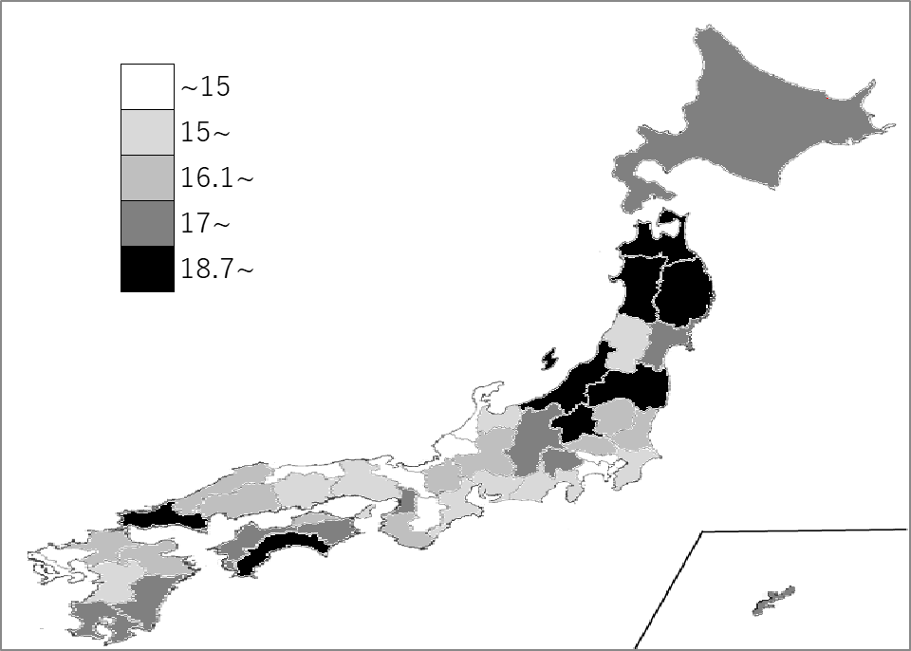
千葉県の推移
令和2年 | 17.2 | 16
令和3年 | 16 | 29
令和4年 | 16.7 | 31
令和5年 | 16.9 | 27
令和6年 | 15.4 | 34

《備 考》 ・資料出所 厚生労働省「人口動態統計（確定数）の概況」 ・参 考 千葉県の自殺による死亡数は、930人で6位。全国は、19,608人。

